Entrar


Entrar

Instruções

Sair

Instruções
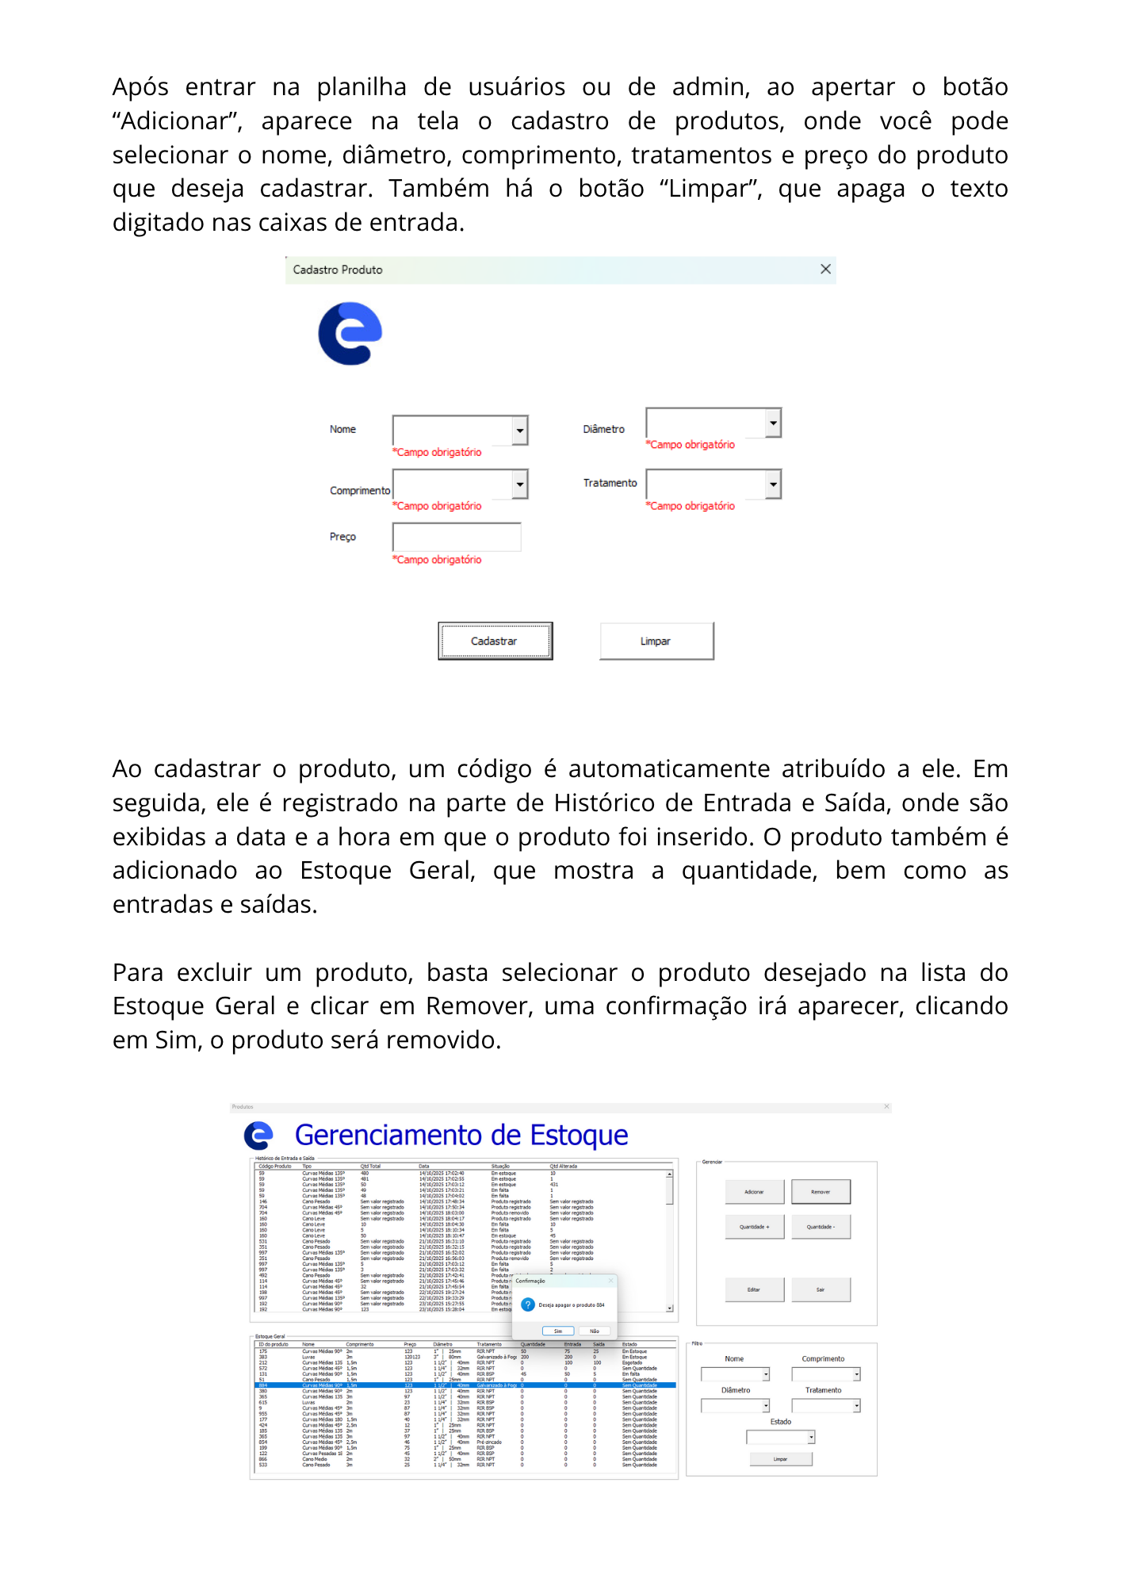
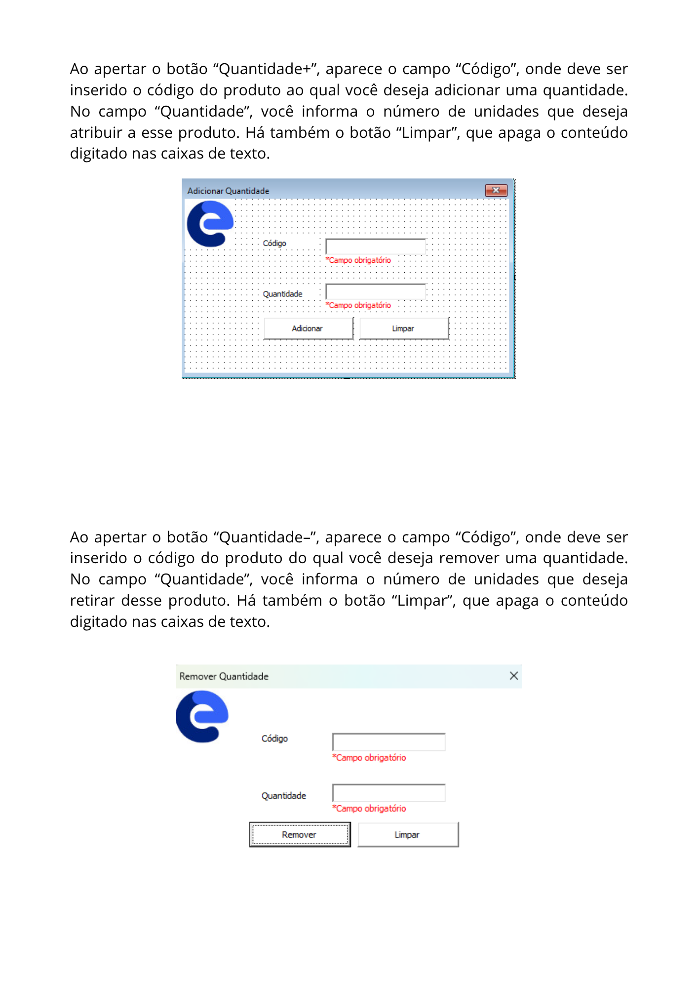
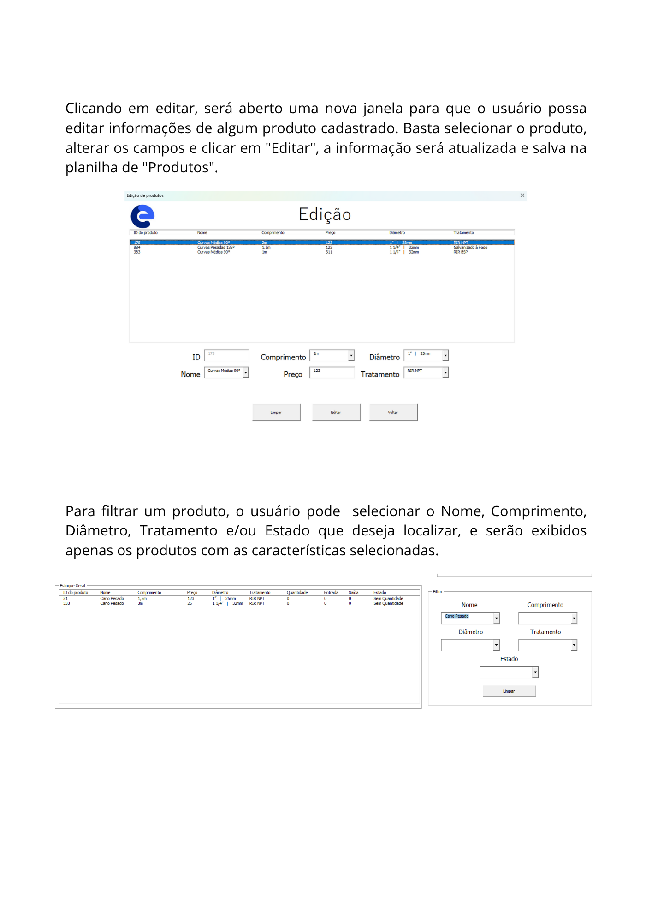
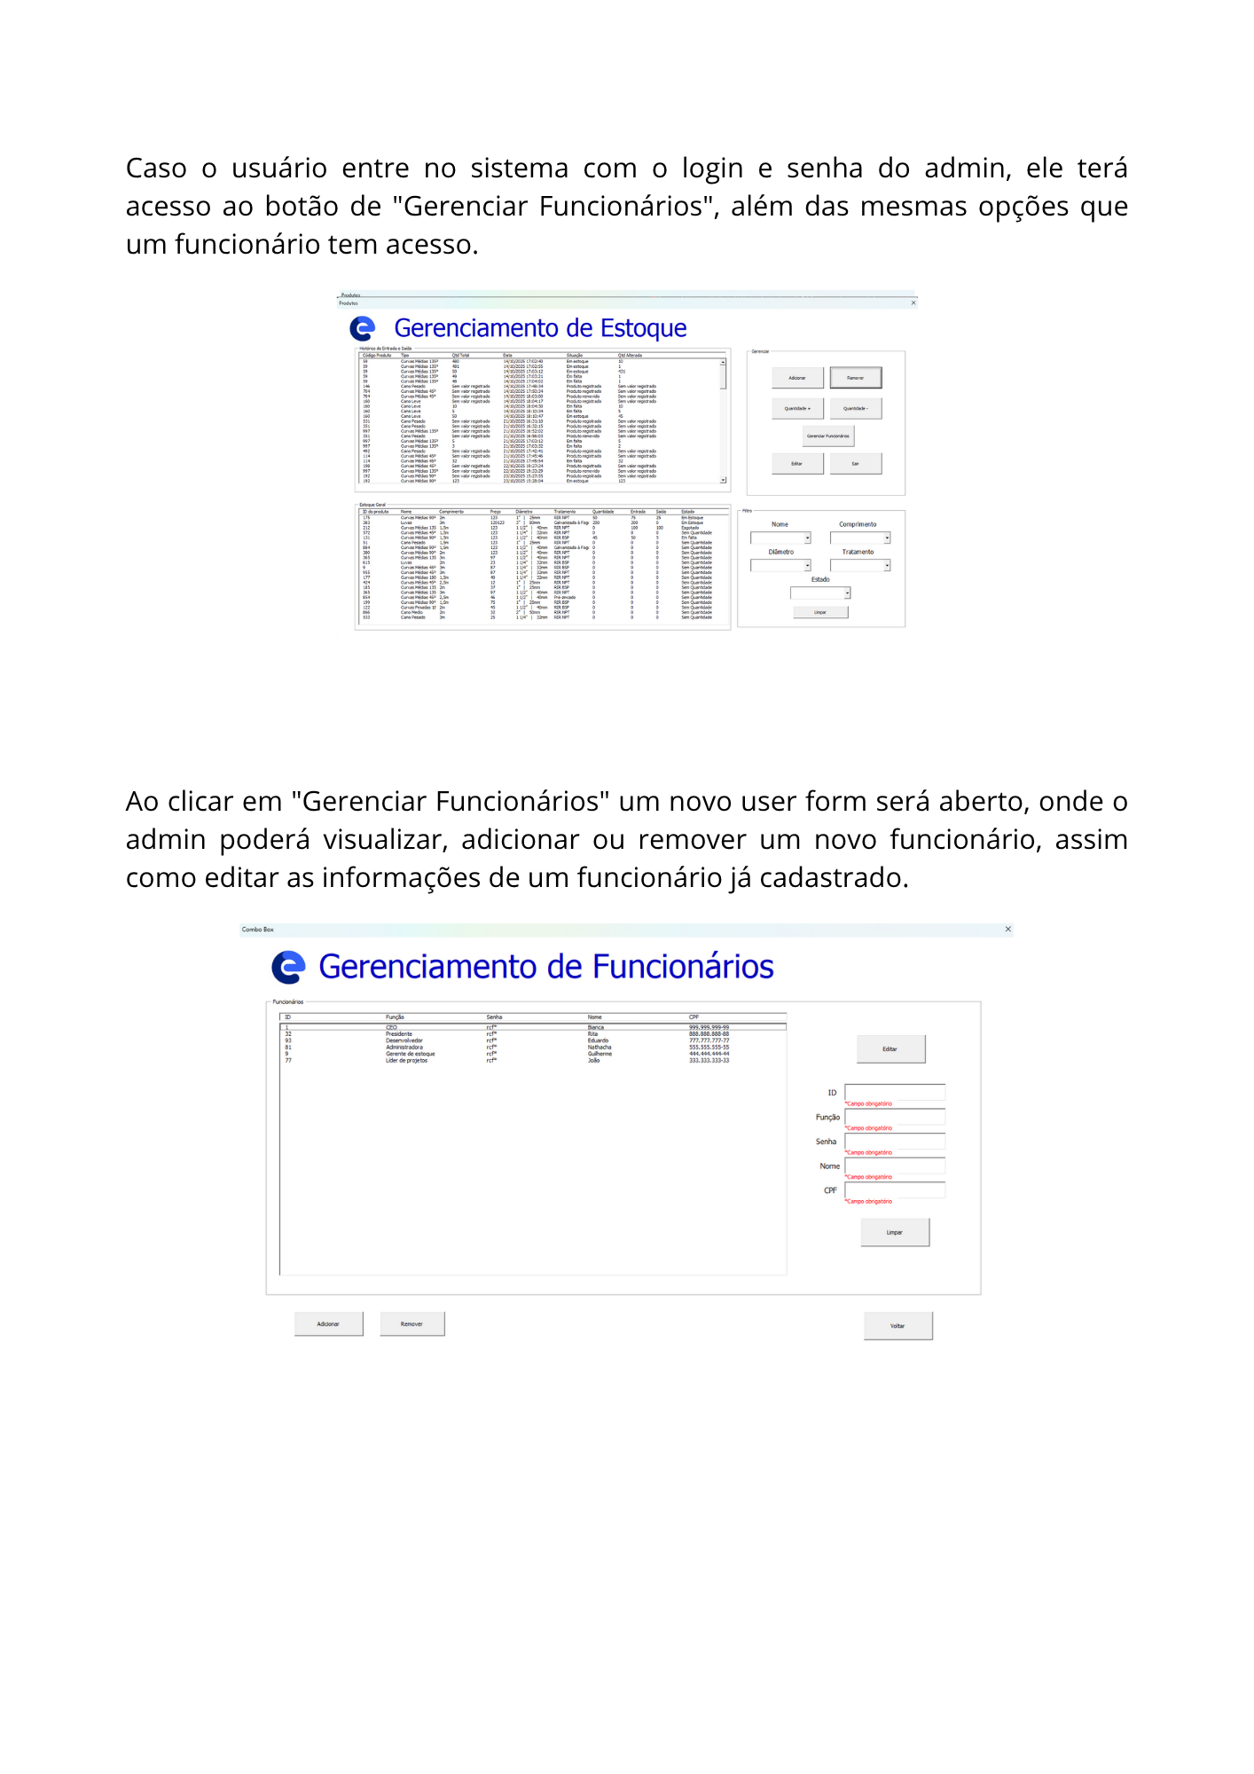
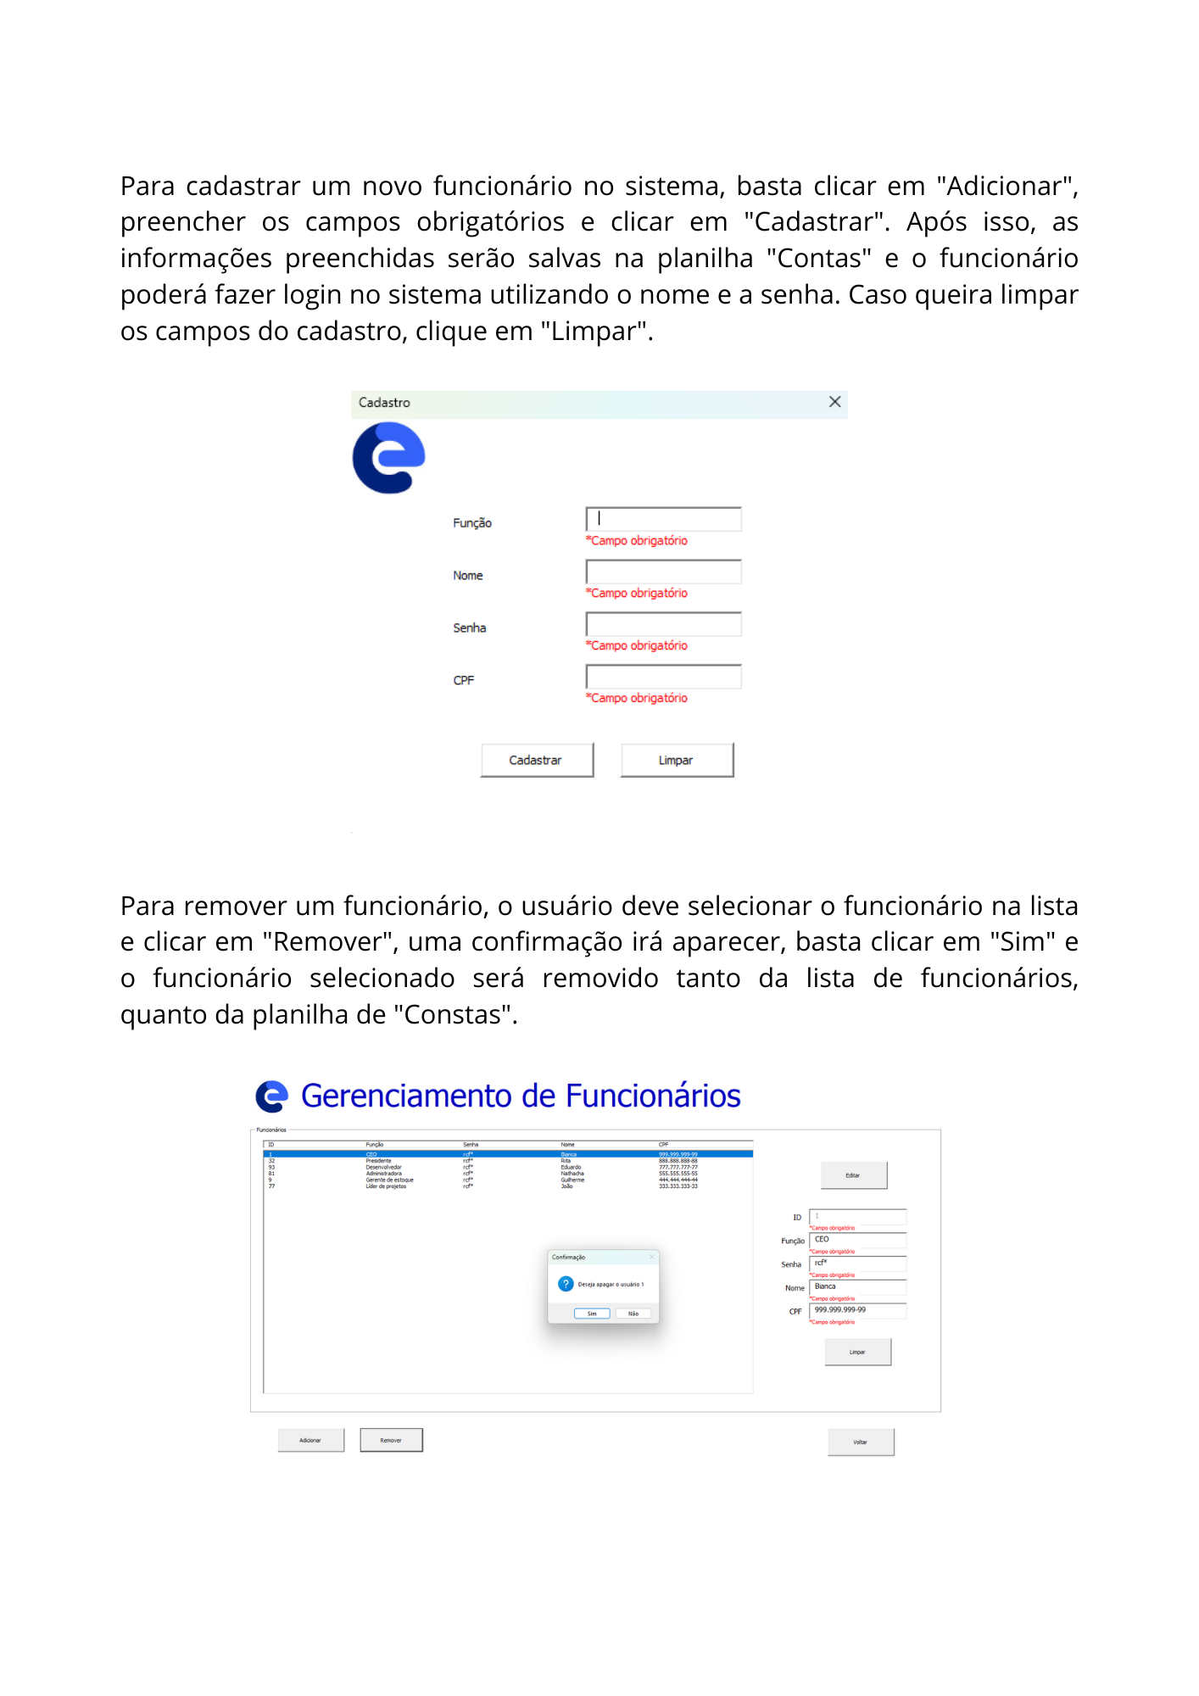
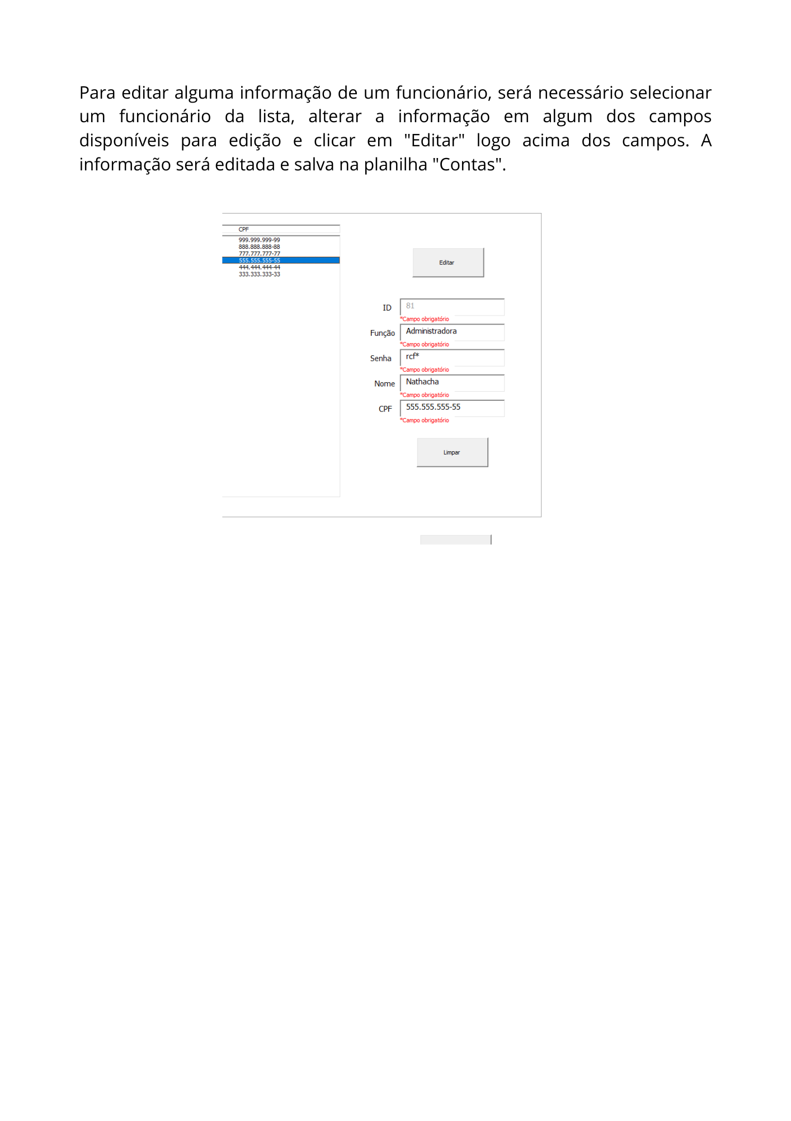
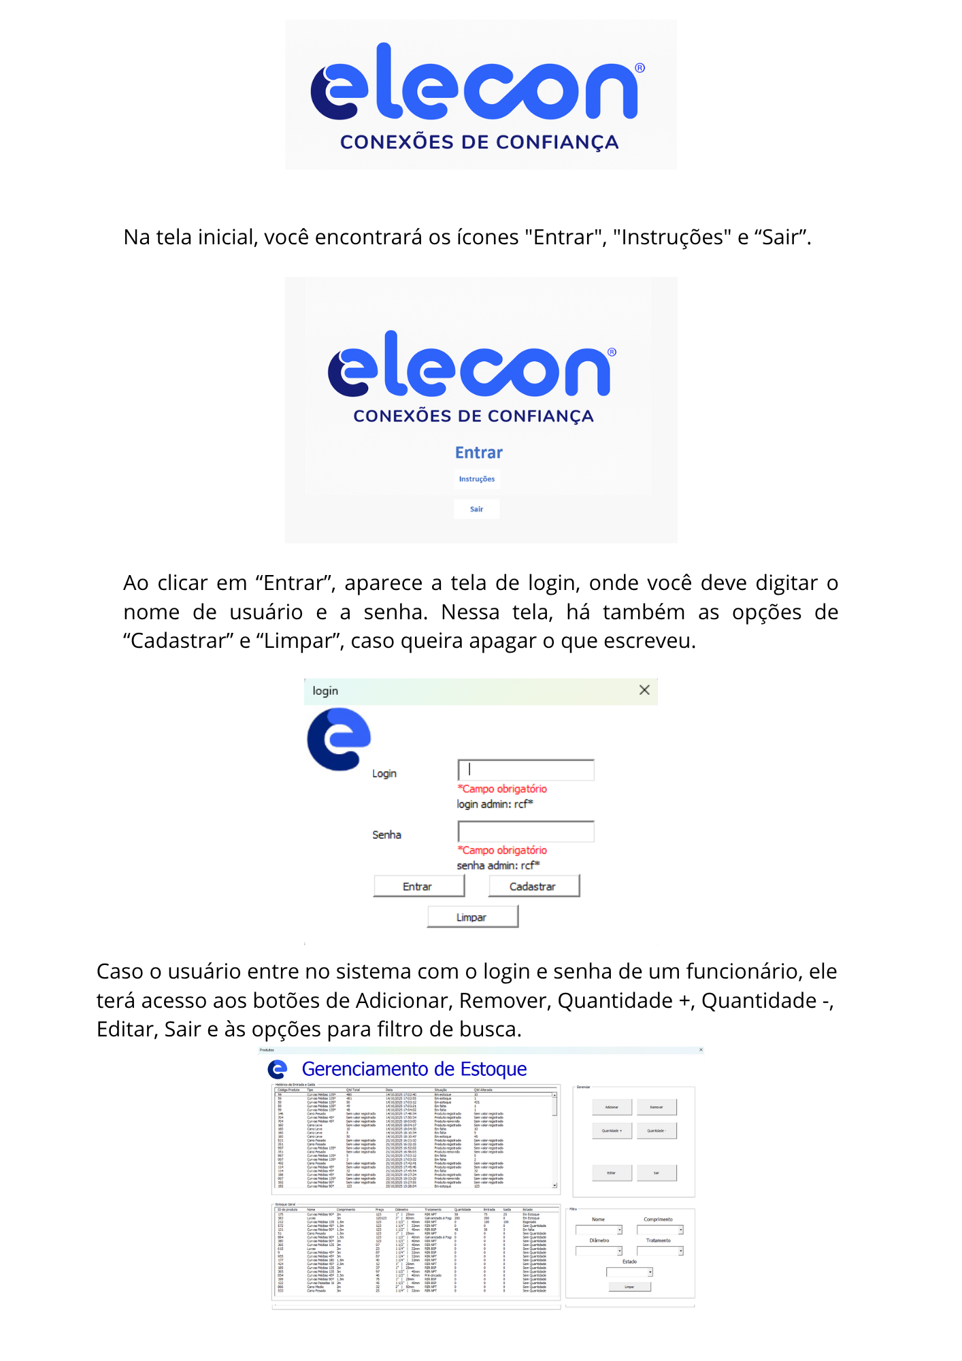

Clique aqui para voltar ao menu entrar

Sair

Produtos
Adicionar
Adicionar Q
Sair
Remover
Remover Q
Acessar sistema
Eletrodutos

ID do produto | Nome | Comprimento | Preço | Diâmetro | Tratamento | Quantidade | Entrada | Saída | Estado
175 | Curvas Pesadas 45º | 2m | R$123.00 | 1” | 25mm | RIR NPT | 50 | 75 | 25 | Em Estoque
212 | Curvas Médias 135º | 1,5m | R$123.00 | 1 1/2” | 40mm | RIR NPT | 0 | 100 | 100 | Esgotado
572 | Curvas Médias 45º | 1,5m | R$123.00 | 1 1/4” | 32mm | RIR NPT | 0 | 0 | 0 | Sem Quantidade
131 | Curvas Médias 90º | 2m | R$123.00 | 1 1/2” | 40mm | RIR BSP | 45 | 50 | 5 | Em falta
51 | Cano Pesado | 1,5m | R$123.00 | 1” | 25mm | RIR NPT | 0 | 0 | 0 | Sem Quantidade
884 | Curvas Médias 90º | 1,5m | R$123.00 | 1 1/2” | 40mm | Galvanizado à Fogo | 0 | 0 | 0 | Sem Quantidade
380 | Curvas Médias 90º | 2m | R$123.00 | 1 1/2” | 40mm | RIR NPT | 0 | 0 | 0 | Sem Quantidade
365 | Curvas Médias 180º | 1,5m | R$56.00 | 1” | 25mm | Pré-zincado | 0 | 0 | 0 | Sem Quantidade
9 | Curvas Médias 45º | 3m | R$87.00 | 1 1/4” | 32mm | RIR BSP | 0 | 0 | 0 | Sem Quantidade
955 | Curvas Médias 45º | 3m | R$87.00 | 1 1/4” | 32mm | RIR NPT | 0 | 0 | 0 | Sem Quantidade
177 | Curvas Médias 45º | 1,5m | R$42.00 | 1 1/4” | 32mm | RIR NPT | 0 | 0 | 0 | Sem Quantidade
424 | Curvas Médias 45º | 2,5m | R$12.00 | 1” | 25mm | RIR NPT | 0 | 0 | 0 | Sem Quantidade
185 | Curvas Médias 135º | 2m | R$37.00 | 1” | 25mm | RIR BSP | 0 | 0 | 0 | Sem Quantidade
365 | Curvas Médias 135º | 3m | R$97.00 | 1 1/2” | 40mm | RIR NPT | 0 | 0 | 0 | Sem Quantidade
854 | Curvas Médias 45º | 2,5m | R$46.00 | 1 1/2” | 40mm | Pré-zincado | 0 | 0 | 0 | Sem Quantidade
199 | Curvas Médias 90º | 1,5m | R$75.00 | 1” | 25mm | RIR BSP | 0 | 0 | 0 | Sem Quantidade
866 | Cano Medio | 2m | R$32.00 | 2” | 50mm | RIR NPT | 0 | 0 | 0 | Sem Quantidade
533 | Cano Pesado | 2,5m | R$20.00 | 1 1/4” | 32mm | RIR NPT | 0 | 0 | 0 | Sem Quantidade
385 | Luvas | 1m | R$50.00 | 4” | 100mm | Pré-zincado | 0 | 50 | 50 | Esgotado
289 | Curvas Médias 90º | 1,5m | R$123.00 | 1 1/4” | 32mm | RIR NPT | 0 | 0 | 0 | Sem Quantidade

ES
Adicionar Q
Remover Q
Adicionar
Voltar
Acessar sistema
Controle de entrada e saída
Remover
Código Produto | Tipo | Qtd Total | Data | Situação | Qtd Alterada
59 | Curvas Médias 135º | 480 | 17:02 | Em estoque | 10
59 | Curvas Médias 135º | 481 | 17:02 | Em estoque | 1
59 | Curvas Médias 135º | 50 | 17:03 | Em estoque | 431
59 | Curvas Médias 135º | 49 | 17:03 | Em falta | 1
59 | Curvas Médias 135º | 48 | 17:04 | Em falta | 1
146 | Cano Pesado | Sem valor registrado | 17:48 | Produto registrado | Sem valor registrado
704 | Curvas Médias 45º | Sem valor registrado | 17:50 | Produto registrado | Sem valor registrado
704 | Curvas Médias 45º | Sem valor registrado | 18:03 | Produto removido | Sem valor registrado
160 | Cano Leve | Sem valor registrado | 18:04 | Produto registrado | Sem valor registrado
160 | Cano Leve | 10 | 18:04 | Em falta | 10
160 | Cano Leve | 5 | 18:10 | Em falta | 5
160 | Cano Leve | 50 | 18:10 | Em estoque | 45
531 | Cano Pesado | Sem valor registrado | 16:31 | Produto registrado | Sem valor registrado
351 | Cano Pesado | Sem valor registrado | 16:32 | Produto registrado | Sem valor registrado
997 | Curvas Médias 135º | Sem valor registrado | 16:52 | Produto registrado | Sem valor registrado
351 | Cano Pesado | Sem valor registrado | 16:56 | Produto removido | Sem valor registrado
997 | Curvas Médias 135º | 5 | 17:03 | Em falta | 5
997 | Curvas Médias 135º | 3 | 17:03 | Em falta | 2
492 | Cano Pesado | Sem valor registrado | 17:42 | Produto registrado | Sem valor registrado
114 | Curvas Médias 45º | Sem valor registrado | 17:45 | Produto registrado | Sem valor registrado
114 | Curvas Médias 45º | 32 | 17:45 | Em falta | 32
198 | Curvas Médias 45º | Sem valor registrado | 19:27 | Produto registrado | Sem valor registrado
997 | Curvas Médias 135º | Sem valor registrado | 19:33 | Produto removido | Sem valor registrado
192 | Curvas Médias 90º | Sem valor registrado | 15:27 | Produto registrado | Sem valor registrado
192 | Curvas Médias 90º | 123 | 15:28 | Em estoque | 123
98 | 2m | 50 | 18:20 | Em estoque | 50
98 | 2m | 50 | 18:23 | Em falta | 5
192 | Curvas Médias 90º | Sem valor registrado | 18:25 | Produto removido | Sem valor registrado
364 | Cano Pesado | Sem valor registrado | 18:31 | Produto registrado | Sem valor registrado
364 | Cano Pesado | 50 | 18:31 | Em estoque | 50
364 | Cano Pesado | 45 | 18:31 | Em falta | 5
364 | Cano Pesado | Sem valor registrado | 18:32 | Produto removido | Sem valor registrado
175 | Curvas Médias 90º | Sem valor registrado | 19:00 | Produto registrado | Sem valor registrado
175 | Curvas Médias 90º | 30 | 19:01 | Em falta | 30
175 | Curvas Médias 90º | 53 | 23:58 | Em estoque | 23
98 | Curvas Médias 45º | Sem valor registrado | 00:12 | Produto removido | Sem valor registrado
175 | Curvas Médias 90º | 33 | 00:23 | Em falta | 20
175 | Curvas Médias 90º | 43 | 00:34 | Em falta | 10
175 | Curvas Médias 90º | 55 | 00:35 | Em estoque | 12
175 | Curvas Médias 90º | 50 | 01:01 | Em estoque | 5
884 | Curvas Médias 45º | Sem valor registrado | 19:16 | Produto registrado | Sem valor registrado
383 | Curvas Médias 90º | Sem valor registrado | 19:24 | Produto registrado | Sem valor registrado
383 | Luvas | 0 | 15:43 | Produto Editado | Valor não alterado
383 | Luvas | 200 | 15:44 | Em estoque | 200
383 | Luvas | 200 | 15:44 | Produto Editado | Valor não alterado
423 | Curvas Médias 90º | Sem valor registrado | 19:01 | Produto registrado | Sem valor registrado
383 | Curvas Pesadas 90º | 200 | 19:35 | Produto Editado | Valor não alterado
383 | Luvas | 200 | 19:39 | Produto Editado | Valor não alterado
409 | Curvas Médias 90º | Sem valor registrado | 19:47 | Produto registrado | Sem valor registrado
64 | Curvas Médias 135º | 50 | 19:47 | Em estoque | 50
64 | Curvas Médias 135º | 45 | 19:47 | Em falta | 5
212 | Curvas Médias 135º | Sem valor registrado | 20:01 | Produto registrado | Sem valor registrado
411 | Curvas Médias 45º | Sem valor registrado | 20:02 | Produto registrado | Sem valor registrado
397 | Curvas Médias 45º | Sem valor registrado | 20:18 | Produto registrado | Sem valor registrado
212 | Curvas Médias 135º | 50 | 20:20 | Em estoque | 50
212 | Curvas Médias 135º | 45 | 20:23 | Em falta | 5
212 | Curvas Médias 135º | 0 | 20:30 | Esgotado | 45
212 | Curvas Médias 135º | 50 | 20:31 | Em estoque | 50
212 | Curvas Médias 135º | 45 | 20:31 | Em falta | 5
212 | Curvas Médias 135º | 0 | 20:31 | Esgotado | 45
572 | Curvas Médias 45º | Sem valor registrado | 20:32 | Produto registrado | Sem valor registrado
616 | Curvas Médias 45º | Sem valor registrado | 20:33 | Produto registrado | Sem valor registrado
919 | Curvas Médias 45º | Sem valor registrado | 20:34 | Produto registrado | Sem valor registrado
698 | Curvas Médias 135º | Sem valor registrado | 20:34 | Produto registrado | Sem valor registrado
919 | Curvas Médias 45º | 50 | 20:35 | Em estoque | 50
919 | Curvas Médias 45º | 45 | 20:36 | Em falta | 5
919 | Curvas Médias 45º | 50 | 20:36 | Em estoque | 5
919 | Curvas Médias 45º | 55 | 20:37 | Em estoque | 5
919 | Curvas Médias 45º | 50 | 20:37 | Em estoque | 5
919 | Curvas Pesadas 90º | 50 | 20:38 | Produto Editado | Valor não alterado
131 | Curvas Médias 90º | Sem valor registrado | 20:58 | Produto registrado | Sem valor registrado
131 | Curvas Médias 90º | 50 | 20:58 | Em estoque | 50
131 | Curvas Médias 90º | 45 | 20:59 | Em falta | 5
54 | Curvas Médias 45º | Sem valor registrado | 21:05 | Produto removido | Sem valor registrado
616 | Curvas Médias 45º | Sem valor registrado | 21:06 | Produto removido | Sem valor registrado
274 | Curvas Médias 90º | Sem valor registrado | 21:07 | Produto registrado | Sem valor registrado
884 | Curvas Médias 90º | Sem valor registrado | 21:07 | Produto registrado | Sem valor registrado
274 | Curvas Médias 90º | 50 | 21:07 | Em estoque | 50
274 | Curvas Médias 90º | 45 | 21:07 | Em falta | 5
274 | Curvas Médias 90º | Sem valor registrado | 21:08 | Produto removido | Sem valor registrado
380 | Curvas Médias 90º | Sem valor registrado | 10/27/2025 | Produto registrado | Sem valor registrado
365 | Curvas Médias 180º | Sem valor registrado | 10/27/2025 | Produto registrado | Sem valor registrado
615 | Luvas | Sem valor registrado | 10/27/2025 | Produto registrado | Sem valor registrado
955 | Curvas Médias 45º | Sem valor registrado | 10/27/2025 | Produto registrado | Sem valor registrado
177 | Curvas Médias 45º | Sem valor registrado | 10/27/2025 | Produto registrado | Sem valor registrado
424 | Curvas Médias 45º | Sem valor registrado | 10/27/2025 | Produto registrado | Sem valor registrado
185 | Curvas Médias 135º | Sem valor registrado | 10/27/2025 | Produto registrado | Sem valor registrado
365 | Curvas Médias 135º | Sem valor registrado | 10/27/2025 | Produto registrado | Sem valor registrado
854 | Curvas Médias 45º | Sem valor registrado | 10/27/2025 | Produto registrado | Sem valor registrado
199 | Curvas Médias 90º | Sem valor registrado | 10/27/2025 | Produto registrado | Sem valor registrado
122 | Curvas Pesadas 180º | Sem valor registrado | 10/27/2025 | Produto registrado | Sem valor registrado
866 | Cano Medio | Sem valor registrado | 10/27/2025 | Produto registrado | Sem valor registrado
533 | Cano Leve | Sem valor registrado | 10/27/2025 | Produto registrado | Sem valor registrado
804 | Curvas Médias 90º | Sem valor registrado | 10/28/2025 | Produto registrado | Sem valor registrado
804 | Curvas Médias 90º | 50 | 10/28/2025 | Em estoque | 50
804 | Curvas Médias 90º | 45 | 10/28/2025 | Em falta | 5
804 | Curvas Médias 90º | Sem valor registrado | 10/28/2025 | Produto removido | Sem valor registrado
533 | Cano Pesado | 0 | 10/28/2025 | Produto Editado | Valor não alterado
539 | Curvas Médias 45º | Sem valor registrado | 10/28/2025 | Produto registrado | Sem valor registrado
539 | Curvas Médias 45º | 50 | 10/28/2025 | Em estoque | 50
539 | Curvas Médias 45º | 45 | 10/28/2025 | Em falta | 5
539 | Curvas Médias 45º | Sem valor registrado | 10/28/2025 | Produto removido | Sem valor registrado
175 | Curvas Pesadas 45º | 50 | 11/9/2025 | Produto Editado | Valor não alterado
762 | Cano Pesado | Sem valor registrado | 11/10/2025 | Produto registrado | Sem valor registrado
762 | Cano Pesado | 50 | 11/10/2025 | Em estoque | 50
762 | Cano Pesado | 45 | 11/10/2025 | Em falta | 5
762 | Cano Pesado | Sem valor registrado | 11/10/2025 | Produto removido | Sem valor registrado
385 | Curvas Pesadas 135º | Sem valor registrado | 11/10/2025 | Produto registrado | Sem valor registrado
308 | Curvas Médias 45º | Sem valor registrado | 11/10/2025 | Produto registrado | Sem valor registrado
308 | Curvas Médias 45º | Sem valor registrado | 11/10/2025 | Produto removido | Sem valor registrado
122 | Curvas Pesadas 180º | Sem valor registrado | 11/10/2025 | Produto removido | Sem valor registrado
213 | Curvas Médias 90º | Sem valor registrado | 11/10/2025 | Produto registrado | Sem valor registrado
213 | Curvas Médias 90º | 50 | 11/10/2025 | Em estoque | 50
213 | Curvas Médias 90º | 45 | 11/10/2025 | Em falta | 5
213 | Curvas Médias 90º | 40 | 11/10/2025 | Em falta | 5
213 | Curvas Médias 90º | 0 | 11/10/2025 | Esgotado | 40
213 | Curvas Médias 90º | Sem valor registrado | 11/10/2025 | Produto removido | Sem valor registrado
615 | Luvas | Sem valor registrado | 11/10/2025 | Produto removido | Sem valor registrado
383 | Luvas | Sem valor registrado | 11/10/2025 | Produto removido | Sem valor registrado
385 | Luvas | 0 | 11/10/2025 | Produto Editado | Valor não alterado
385 | Luvas | 50 | 11/10/2025 | Em estoque | 50
385 | Luvas | 45 | 11/10/2025 | Em falta | 5
385 | Luvas | 0 | 11/10/2025 | Esgotado | 45
289 | Curvas Médias 90º | Sem valor registrado | 11/10/2025 | Produto registrado | Sem valor registrado

Contas
Voltar
Cadastrar
Remover
Acessar sistema
 |  |  |  |  | Nome | Senha
ID | Função | Senha | Nome | CPF | rcf* | rcf*
01 | CEO | rcf* | Bianca | 99999999999
32 | Presidente | rcf* | Rita | 88888888888
93 | Desenvolvedor | rcf* | Eduardo | 77777777777
64 | Programador | rcf* | Mateus | 66666666666
81 | Administradora | rcf* | Nathacha | 55555555555
55 | Líder de projetos | rcf* | João | 11111111111
57 | sdgf | sdg@2311 | sdg | 23123123123

ComboBox
Voltar
Acessar sistema
Produtos Tipos

Nome | Diâmetro | Tratamento | Comprimento
Cano Leve | 1/2” | 15mm | Pré-zincado | 0,5m
Cano Medio | 3/4” | 20mm | Galvanizado à Fogo | 1m
Cano Pesado | 1” | 25mm | RIR NPT | 1,5m
Curvas Médias 45º | 1 1/4” | 32mm | RIR BSP | 2m
Curvas Médias 90º | 1 1/2” | 40mm |  | 2,5m
Curvas Médias 135º | 2” | 50mm |  | 3m
Curvas Médias 180º | 2 1/2” | 65mm
Curvas Pesadas 45º | 3” | 80mm
Curvas Pesadas 90º | 4” | 100mm
Curvas Pesadas 135º
Curvas Pesadas 180º
Luvas

